المؤشرات الكلية

سوق العراق للاوراق المالية
جلسة الاثنين 2026/4/20 |  |  |  | تقرير أسعار الأسهم المتداولة لسوق العراق للأوراق المالية
الجلسة (67)
الاسهم المتداولة المدرجة و OTC |  |  | 2,425,646,052 |  |  | قيمة الأسهم المتداولة المدرجة و OTC |  | 2,011,255,647 |  |  | صفقات الشركات المدرجة وOTC | 1400
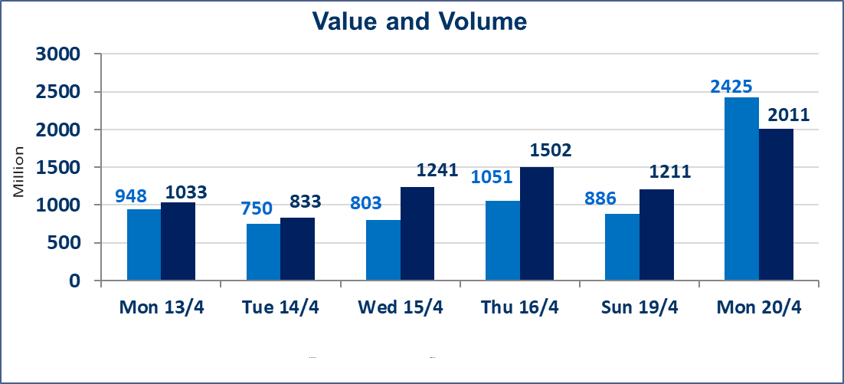
المؤشر60 ISX اليوم | 990.77 |  | نقطة |  |  | المؤشر15 ISX اليوم | 1287.67 | نقطة
المؤشر 60 ISX السابق | 989.12 |  | نقطة |  |  | المؤشر 15 ISX السابق | 1288.39 | نقطة
نسبة التغير | 0.17 |  | % |  |  | نسبة التغير | -0.06 | %
عدد النقاط | 1.65 |  | نقطة |  |  | عدد النقاط | -0.72 | نقطة

الشركات المدرجة | 104 | OTC | 14 | 118 |  | الشركات غير المتداولة المدرجة | 41 | OTC | 11 | 52
الشركات المتداولة | 55 | OTC | 3 | 58 |  | الشركات المرتفعة |  |  | 17
شركات الهيئة العامة |  |  |  | 0 |  | الشركات المنخفضة |  |  | 10
الموقوفة بقرار من هيأة الأوراق المالية |  |  |  | 8
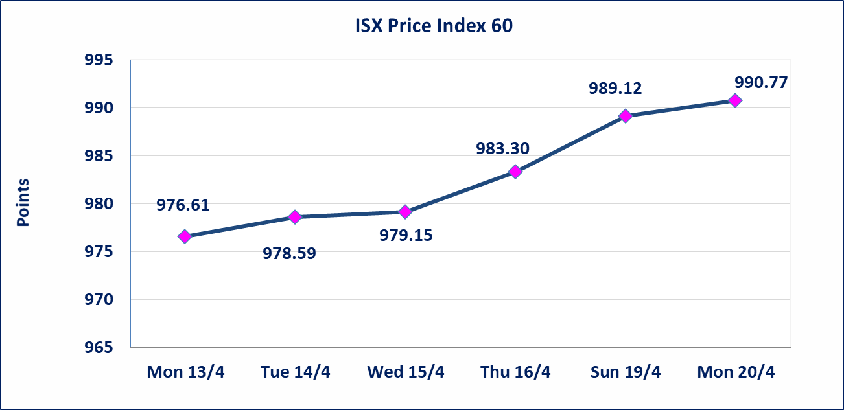
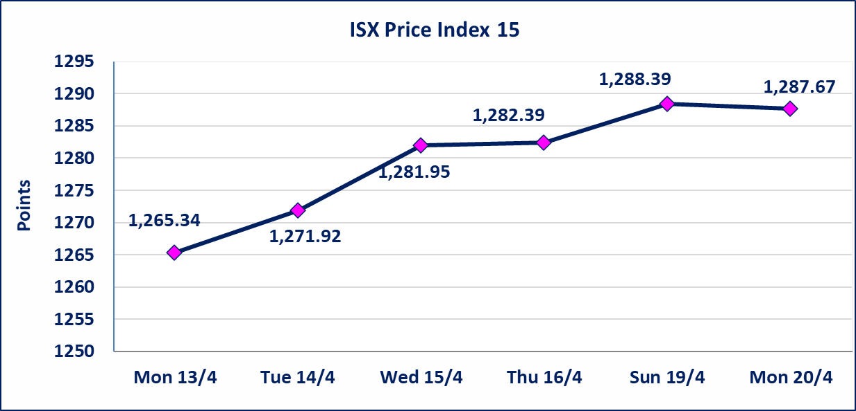

سندات الوطينة الاصدارية الثالثة | سيتم ايقاف التداول على سندات الوطنية الاصدارية الثالثة فئة (1,000,000 ، 500,000) دينار إعتباراً من جلسة الاربعاء 2025/4/15 لقرب استحقاق الفائدة النصف السنوية . وسيتم اعادة التداول إعتباراً من جلسة الثلاثاء 2026/4/21
الحد الأعلى والادنى للتغير في السعر | نسبة التغير في كافة المنصات (5%) إرتفاعاً وإنخفاضاً من سعر الاغلاق السابق.
Web site : www.isx-iq.net E-mail : info-isx@isx-iq.net |  |  |  |  | 07834000034 - 07711211522 : ص . ب :3607 العلوية الهاتف |  |  |  |  |  | بغداد /الكرادة/ قرب المسرح الوطني /مجاور مصرف الخليج التجاري

نسبة التغير
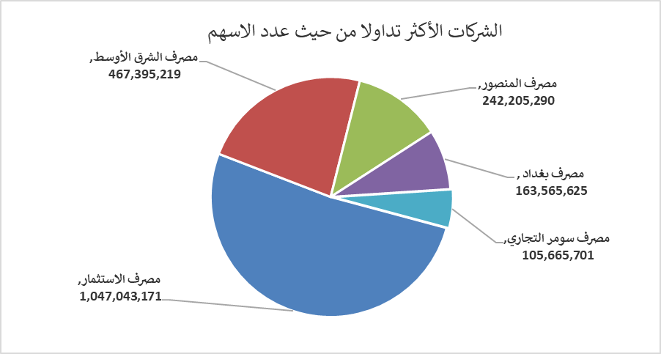
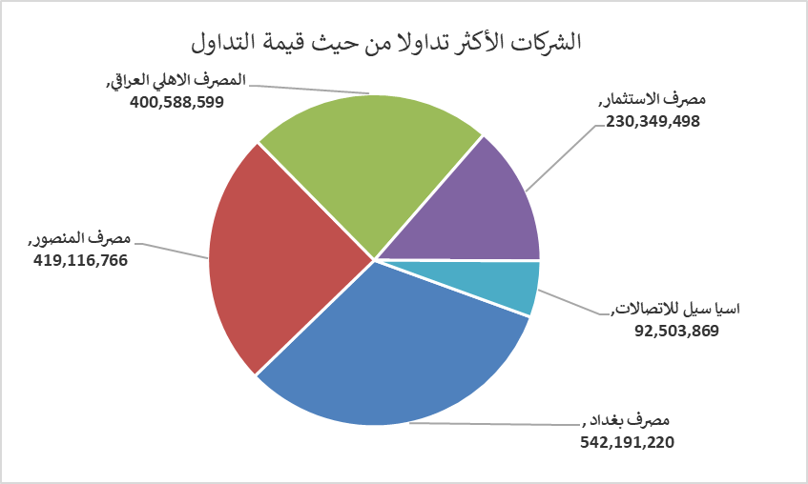
الشركات الأكثر ارتفاعاً وانخفاضاً
جلسة الاثنين 2026/4/20

نسبة التغير لاسعار الاغلاق الاكثر ارتفاعاً |  |  |  | نسبة التغير لاسعار الاغلاق الاكثر انخفاضاً
اسم الشركة | اغلاق | التغير(%) | الاسهم المتداولة | اسم الشركة | اغلاق | التغير (%) | الاسهم المتداولة
مصرف الشرق الأوسط | 0.110 | 10.00 | 467,395,219 | رحاب كربلاء للمقاولات | 0.600 | -4.76 | 200,000
بابل للانتاج الحيواني والنباتي | 9.480 | 4.98 | 193,138 | الصناعات الالكترونية | 1.620 | -4.71 | 50,000
مصرف الاستثمار | 0.220 | 4.76 | 1,047,043,171 | مصرف الاقتصاد للاستثمار | 0.210 | -4.55 | 2,000,000
مصرف اشور الدولي | 0.250 | 4.17 | 47,867,682 | الحمراء للتامين | 4.400 | -2.87 | 4,296
دار السلام للتأمين | 0.760 | 4.11 | 105,000 | الكيمياوية والبلاستيكية | 1.860 | -1.59 | 730,972

الشركات الاكثر نشاطا حسب الاسهم المتداولة (حجم التداول) |  |  |  | الشركات الاكثر نشاطا حسب القيمة المتداولة
اسم الشركة | اغلاق | التغير(%) | الاسهم المتداولة | اسم الشركة | اغلاق | التغير (%) | القيمة المتداولة
مصرف الاستثمار | 0.220 | 4.76 | 1,047,043,171 | مصرف بغداد | 3.350 | 0.90 | 542,191,220
مصرف الشرق الأوسط | 0.110 | 10.00 | 467,395,219 | مصرف المنصور | 1.740 | 0.58 | 419,116,766
مصرف المنصور | 1.740 | 0.58 | 242,205,290 | المصرف الاهلي العراقي | 5.080 | -0.20 | 400,588,599
مصرف بغداد | 3.350 | 0.90 | 163,565,625 | مصرف الاستثمار | 0.220 | 4.76 | 230,349,498
مصرف سومر التجاري | 0.200 | 0.00 | 105,665,701 | اسيا سيل للاتصالات | 16.370 | 0.00 | 92,503,869

